상품제안서
스카이 핏 청력보호 접이식 어린이 유선헤드셋 | 상품코드: S43765

 |  |  |  |  |  |  | 02-713-8555 | www.synergygift.co.kr
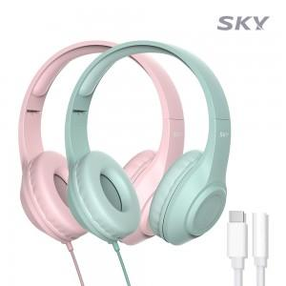 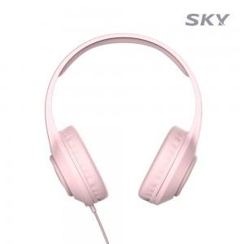 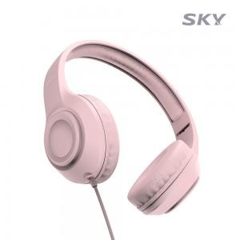

【상세/제작정보】 | - 마이크 내장 / 접이식 디자인 / 3.5mm Aux 단자(기억자형)<br>- 만 3세~8세 미만 사용 가능 / 공통안전기준 적합 어린이 제품<br>- 고음질 대구경 드라이버<br>- 청력보호 &lt;85dB<br>- 꼬임 방지 패브릭 케이블

【인쇄/포장옵션】 | 레이저 / 포장지포장

【공급단가】 | 수량 | 50~ | 100~ | 300~ | 1,000~ | 3,000~
*VAT별도 | 민트 | 9,750원 | 9,550원 | 9,150원 | 8,750원 | 8,600원
 | 핑크 | 9,750원 | 9,550원 | 9,150원 | 8,750원 | 8,600원

【상품 URL】 | https://www.synergygift.co.kr:443/src/goods_detail.php?gdno=43765

